Sla de atendimentos
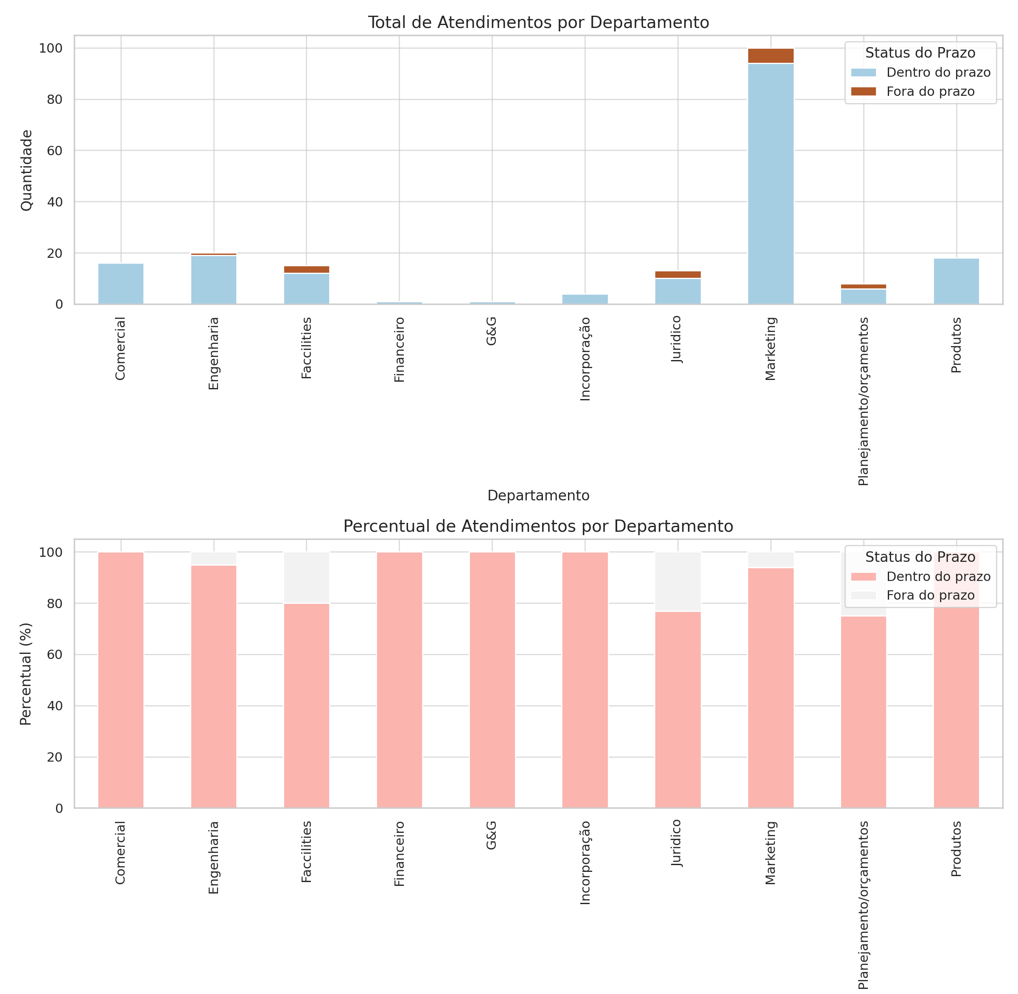

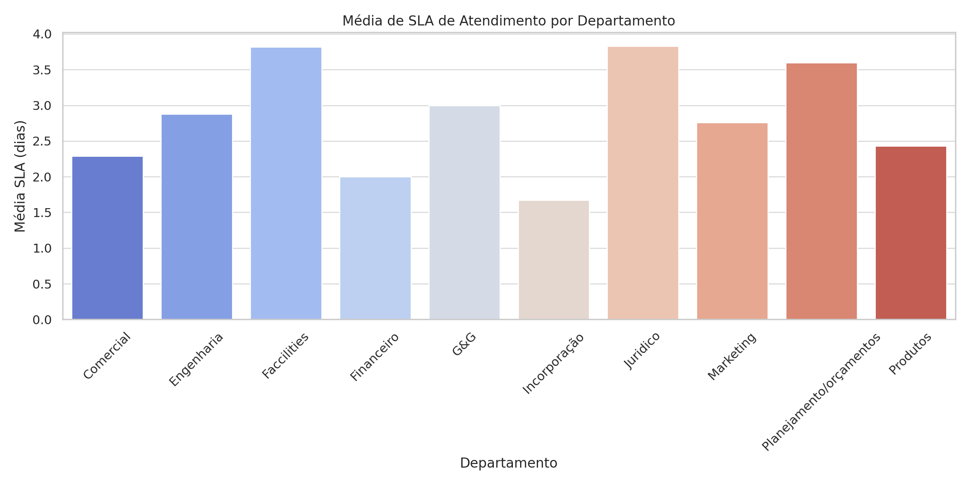

Notas
* Na contabilização da média SLA de Faccilities, temos um prazo maior devido a termos processos de contratação COM ação de Suprimentos, que tem como SLA até 5 dias

* Na contabilização da média SLA do juridico, temos um prazo maior devido a problemas com acessos sistemicos, impactando no resultado final.

* A maioria dos atendimentos ocorre dentro do prazo previsto, com bom desempenho geral entre os Slas.

* Os percentuais de cumprimento de prazos mostram uma boa aderência aos SLA acordados, demonstrando consistência no processo.

* Temos um total de atendimento de 221 solicitações no periodo de 01/01/2025 a 21/03/2025.

Ranking de aditivos por depto
